wechat
https://www.sapappcenter.com/medias/SAP-Localization-Hub-social-media-integration-service-for-China-for-SF-Recruiting?context=bWFzdGVyfHJvb3R8MTc4ODMxfGFwcGxpY2F0aW9uL3BkZnxoOTgvaGI0Lzg3OTgyMjQ5MDgzMTgucGRmfDllOTA5N2I2Nzk2NzA2NTllNzhhMWVkNmM3NzllZGNkNTRlZDJjZjNlM2U2MmFkZTRjOTkyNzQ1OWE5ZjcwY2E

https://launchpad.support.sap.com
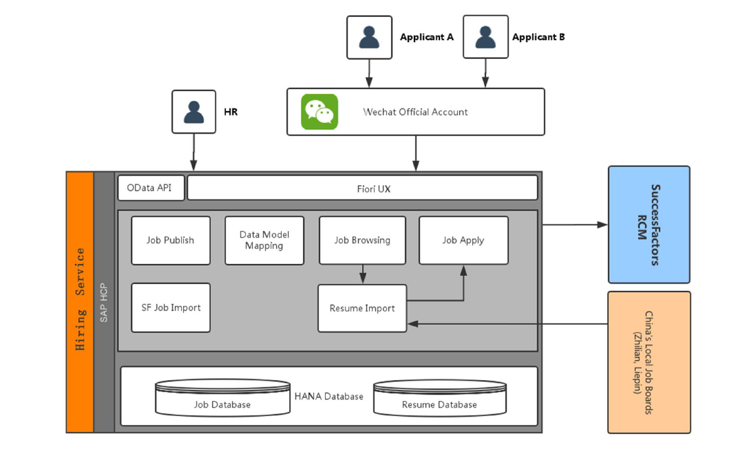

CRM交互中心+微信

1. SAP CRM提供了标准的接口让客户可以容易的和自己关心的渠道集成。关于这个，可以参见SAP Note 1832462。

2. 微信作为一种现在很流行的社交渠道，SAP通过consulting note （Note号：1947132）的方式详细的介绍了怎样样把微信和这个标准接口集成，并且附上了一些示例源代码。

3. 完成与社交媒体相关的配置，比如，语义分析引擎的集成。关于这个，可以参见SAP Note 1859791

4. 最后，要在交互中心中能够处理社交媒体的数据，还需要做一些交互中心相关的配置，比如哪些角色可以处理社交媒体数据。详细的步骤参见SAP Help文档：Social Media – Interaction Center WebClient – SAP Libraryhttp://help.sap.com/saphelp_crm700_ehp03/helpdata/en/36/db8b512a005905e10000000a44538d/content.htm?frameset=/en/ec/41eeec628d4c039e9f06bbe2de37c1/frameset.htm

哪里能了解更多信息？

SAP Help：

Social Media – Interaction Center WebClient – SAP Library

SAP Note：

1859791： CRM Social Media Integration in Interaction Center

1832462： Master Note: How to Implement Social Media Channel API to Integrate with CRM Interaction Center

1939476：Q&A: Social Media Integration in CRM Interaction Center

1832480： How to implement Twitter API for CRM Interaction Center

1832481： How to implement Facebook API for CRM Interaction Center

1881971： How to implement Sina weibo API for CRM Interaction Center

1947132： How to implement WeChat API for CRM Interaction Center

SCN：

twitter(also facebook) is official integrated into CRM 7.0 EHP3

